Matriz de Riesgo
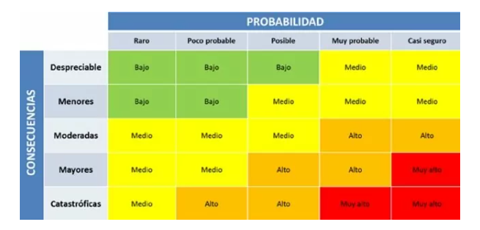
Consecutivo | Descripción Riesgo | Tipo de Riesgo | Release | Probabilidad de ocurrencia | Impacto | Riesgo | Riesgo | Acción | Plan de Acción | Responsable de la Acción | Fecha Compromiso | Estado
1 | Se crean usuarios sin registrar la contraseña | Producto | 1 | 1 | 5 | 5 | 5 | Contigencia | Configurar el campo de contraseña para que sea obligatorio | Desarrollador | 28/02/2023 | Abierto
2 | Acceso de usuarios sin crear cuenta | Producto | 1 | 2 | 3 | 6 | 6 | Asumir | Error de Usabilidad que no tiene afectación alta de cara al usuario. | Desarrollador | 01/03/2023 | Abierto
3 | Caidas constantes de la plataforma | Proyecto | 1 | 3 | 4 | 12 | 12 | Mitigar | Mejorar la capacidad de peticiones del server | Lider tecnico | 02/03/2023 | Abierto
4 | Cambios no deseados a un usuario | Producto | 1 | 3 | 3 | 9 | 9 | Mitigar | Agregar un boton para asegurar los cambios | Desarrollador | 03/03/2023 | Abierto
5 | Cambios realizados por parte de un rol que no este autorizado | Producto | 1 | 3 | 5 | 15 | 15 | Mitigar | Definir correctamente los roles y sus permisos | Requisitos | 04/03/2023 | Abierto
6 | Perdida de datos cuando se este creando la cuenta | Producto | 1 | 2 | 4 | 8 | 8 | Mitigar | Revision en los codigos para crear cuentas y sus conexiones a la base de datos | Desarrollador | 05/03/2023 | Abierto
7 | Vulnerabilidad de seguridad con datos personales al momento de actualizar | Proyecto | 1 | 3 | 5 | 15 | 15 | Mitigar | Mejorar el diseño del sistema para asegurar la integridad de datos | Desarrollador | 06/03/2023 | Abierto
8 | Documentación de Historias de usuario ambiguas o incompletas. | Proyecto | 1 | 1 | 3 | 3 | 3 | Mitigar | Realizar una revision de los criterios de aceptacion e historias de usuario | Scrum | 07/03/2023 | Abierto
9 | Bloqueos por parte de otros sistemas que imposibiliten iniciar sesion | Proyecto | 1 | 1 | 5 | 5 | 5 | Asumir | Comprobar la compatilibilidad y realizar pruebas entre otros sistemas | Lider tecnico | 08/03/2023 | Abierto
10 | Errores en el inicio de sesion prolongados que generen instisfaccion del cliente | Proyecto | 1 | 3 | 5 | 15 | 15 | Asumir | Mejor la accesibilidad y el tiempo de respuesta que se esta generando al momento de iniciar sesion | Lider tecnico | 09/03/2023 | Abierto

